第一次
工程款支付证书
工程名称 |  | 余杭区高速公路旅游标志系统工程 |  |  |  |  | 建设单位 |  |  |  |  |  | ERP编号 |  | 11985 | 档案编号 |  | 2019051
合同金额 |  | 1,095,600.00 |  |  | 中标时间 | 2019-11-21 | 已提供工程资料 |  | 中标通知书、施工合同、投资协议、不领章承诺书 |  |  |  | 保存地址 |  |  | 责任单位 |  | 第六大区浙江省
决算金额 |  | 992,167.00 |  |  | 决算时间 |  | 项目部印章 |  | 无 |  |  |  | 施工人 |  | 临安公路 李永平 | 区域责任人 | 施迎东 | 省办负责人 | 施迎东
序号 | 经营填写 |  |  |  |  | 工程填写 | 经营填写 |  |  | 财务填写 | 经营、工程、质安填写 |  | 区域负责人 |  | 申请部门填写财务核对 |  |  | 本次支付 金额 | 剩余款项
 | 到款情况 |  |  |  |  |  | 暂列金 |  |  | 代缴税金 | 其他扣款 |  | 预留款 |  | 成本票
 | 日期 | 工程款金额 | 周转金金额 | 到款银行 | 到款账户 | 完成进度 | 比例 | 金额 | 备注 | 金额 | 金额 | 备注 | 金额 | 备注 | 供货单位 | 合同额 | 成本票额
1 | 2021-01-07 | 745,220.00 |  | 中行蜀山支行 | 1752 5716 0682 |  | 2.0% | 14,904.40 |  | 7862.41 | 100.00 | 转账费 |  |  | 杭州临安公路建设工程有限公司-分包 开户行：杭州银行临安支行 账号：8691 8100 1682 66 | 1,014,400.00 | 740,000.00 | 721,853.19
 |  |  |  |  |  |  |  |  |  |  | 500.00 | 2020-11-24外经证

合计 |  | 745220 | 0 | - | - | - | - | 14904.4 | - | 7862.41 | 600 | - | 0 | - | - | 1014400.00 | 740000.00 | 721853.19 | 0.00
本次结算、支付明细 |  | 应支付金额 |  |  | 721853.19 |  | 本次支付金额 |  |  |  |  | 小写 | 721,853.19
 |  | 已支付金额 |  |  | 0.00 |  |  |  |  |  |  | 大写 | 贰拾玖万零柒佰零陆元整
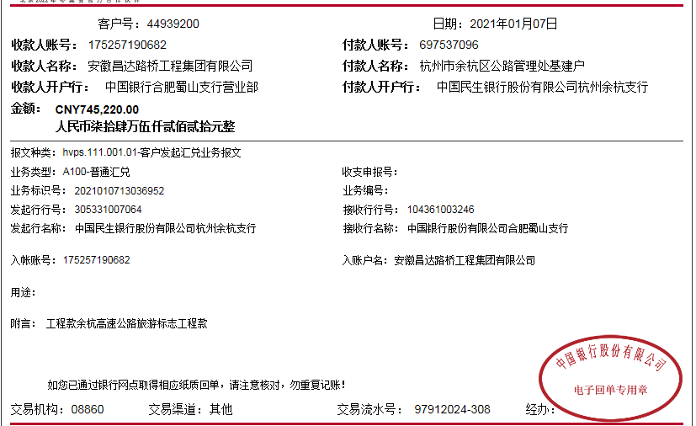

第二次
工程款支付证书
工程名称 |  | 余杭区高速公路旅游标志系统工程 |  |  |  |  | 建设单位 |  |  |  |  |  | ERP编号 |  | 11985 | 档案编号 |  | 2019051
合同金额 |  | 1,095,600.00 |  |  | 中标时间 | 2019-11-21 | 已提供工程资料 |  | 中标通知书、施工合同、投资协议、不领章承诺书 |  |  |  | 保存地址 |  |  | 责任单位 |  | 第六大区浙江省
决算金额 |  | 992,167.00 |  |  | 决算时间 |  | 项目部印章 |  | 无 |  |  |  | 施工人 |  | 临安公路 李永平 | 区域责任人 | 施迎东 | 省办负责人 | 施迎东
序号 | 经营填写 |  |  |  |  | 工程填写 | 经营填写 |  |  | 财务填写 | 经营、工程、质安填写 |  | 区域负责人 |  | 申请部门填写财务核对 |  |  | 本次支付 金额 | 剩余款项
 | 到款情况 |  |  |  |  |  | 暂列金 |  |  | 代缴税金 | 其他扣款 |  | 预留款 |  | 成本票
 | 日期 | 工程款金额 | 周转金金额 | 到款银行 | 到款账户 | 完成进度 | 比例 | 金额 | 备注 | 金额 | 金额 | 备注 | 金额 | 备注 | 供货单位 | 合同额 | 成本票额
1 | 2021-01-07 | 745,220.00 |  | 中行蜀山支行 | 1752 5716 0682 |  | 2.0% | 14,904.40 |  | 7862.41 | 100.00 | 转账费 |  |  | 杭州临安公路建设工程有限公司-分包 开户行：杭州银行临安支行 账号：8691 8100 1682 66 | 1,014,400.00 | 740,000.00 | 721,853.19
 |  |  |  |  |  |  |  |  |  |  | 500.00 | 2020-11-24外经证

2 | 2022-11-15 | 246,947.00 |  | 中行蜀山支行 | 1752 5716 0682 |  | 2.0% | 7,007.60 |  | 5,697.56 | 150.00 | 转账费 |  |  | 杭州临安晓琳建材经营部-标志牌采购 开户行： 账号： | 222,400.00 |  | 222400.00
 |  |  |  |  |  |  |  | -6,954.97 |  |  | 500.00 | 外经证 |  |  | 杭州临安公路建设工程有限公司-分包 开户行：杭州银行临安支行 账号：8691 8100 1682 66 | 740,000.00 |  | 18146.81

合计 |  | 992167 | 0 | - | - | - | - | 14957.03 | - | 13559.97 | 1250 | - | 0 | - | - | 1976800.00 | 740000.00 | 962400 | 0.00
本次结算、支付明细 |  | 应支付金额 |  |  | 240546.81 |  | 本次支付金额 |  |  |  |  | 小写 | 240,546.81
 |  | 已支付金额 |  |  | 0.00 |  |  |  |  |  |  | 大写 | 贰拾玖万零柒佰零陆元整
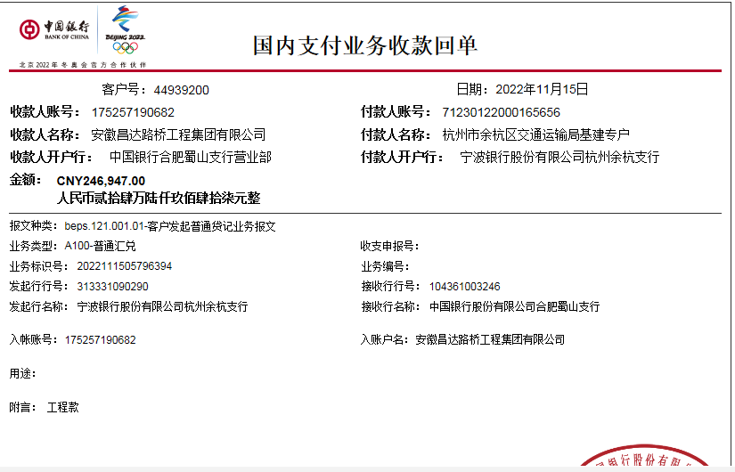
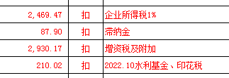

 |  |  |  |  |  |  |  |  | 21,912.00
 |  |  |  |  |  |  |  |  | 6,954.97
 |  |  |  |  |  |  |  |  |  |  |  |  |  |  | 242143.19

